Sheet1
RestAPI Nasabah
/api
No | Nama | Link | Method | Payload | Header Bearer Token | Respon
1 | Cek Login | /cekloginmobile | GET |  | No | "otp", "password"
2 | Login | /login | POST | username, password | No |  "token", save token untuk tiap transaksi agar dpt akses
3 | Logout | /logout | GET | - | Yes | Revoke Token
3 | Userprofile | /userprofile | GET | - | Yes | 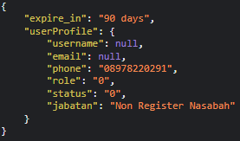 Generate informasi dasar nasabah, role nya digunakan untuk pengaturan akses
4 | Post Profil | /regnasabah | POST | email, nama, ktp, image_ktp, image_selfie, tmpt_lahir, tgl_lahir, ibu_kandung, id_privy, id_bank, norek, status_pernikahan, jenis_pekerjaan, alamat, alamat_kerja, penghasilan, nama_ahli_waris, ktp_ahli_waris, image_ktp_ahli_waris, hub_ahli_waris, phone_ahli_waris | Yes | Register Nasabah
5 | Update Profil | /updatenasabah | POST |  | Yes | Update Nasabah
6 | Update Pass PIN | /upuser | PUT | password, pin | Yes | Update Pass dan PIN
7
8
9

